ステージ配置図
＜開会行事＞ ステージ配置図 |  |  |  |  |  |  |  |  |  |  |  |  |  |  |  |  | 国旗：1200×1800（校長会所有）

第６７回 全国公立学校教頭会研究大会 茨城大会
 |  | 国旗 |  |  |  |  |  |  |  |  |  |  |  |  |  |  |  |  |  |  |  | 全公教旗

第６６回関東甲信越地区公立学校教頭会研究大会茨城大会 第６６回茨城県小中学校教頭会研究大会水戸大会
「郷土を愛し 協働して未来にはばたく人財を育む 活力ある学校づくりの推進」
シンポジウム
記念講演
コーディネーター
シンポジスト
「仲間とともに未来へはばたく人財育成のために」
 |  |  |  |  |  | スクリーン
ー忘れないで あのときめき 一人じゃない もう一度空へー
講師 アーティスト 石井 竜也 氏
水戸ホーリーホック 取締役ＧＭ
株式会社結城麦酒 代表取締役
放送大学 准教授
常磐大学 特任教授

西村 卓朗 氏
塚越 敏典 氏
小林 祐紀 氏
富田 敬子 氏

 |  |  |  | ⑦ | ⑥ | ⑤ | ④ | ③ | ② |  | ① |  |  |  |  | ➊ |  | ➋ | ➌ | ➍ | ➎

 | 司会 |  |  |  |  |  |  |  |  |  |  |  | 演台 | 花
 | マイク② |  |  |  |  |  |  |  |  |  |  | マイク①

 |  | 最前列に、全公教役員、関ブロ役員、県役員が座る
 |  | ２列目は、提言者と指導助言者が座る

主催者席（紀章リボン：白） |  |  |  |  |  |  |  |  |  |  |  |  |  | 来賓席（紀章リボン：赤）
 |  |  |  |  |  |  |  |  |  | いなづみ さとし |  |  |  |  |  |  |  |  |  |  |  | あべ としこ
① | 全国公立学校教頭会 会長 |  |  |  |  |  |  |  |  | 稲積 賢 |  |  |  | ➊ | 文部科学大臣 |  |  |  |  |  |  | 阿部 俊子 | 様
 |  | ＜挨拶＞ |  |  |  |  |  |  |  | あんざい ゆたか |  |  |  |  |  | ＜ご挨拶＞
② | 大会実行委員会 委員長 |  |  |  |  |  |  |  |  | 安齊 寛 |  |  |  |  |  |  |  |  |  |  |  | やぎはし つねき
 |  |  |  |  |  |  |  |  |  | おおたか たまえ |  |  |  | ➋ | 茨城県教育委員会教育長 |  |  |  |  |  |  | 柳橋 常喜 | 様
③ | 全国公立学校教頭会 副会長 |  |  |  |  |  |  |  |  | 大髙 珠恵 |  |  |  |  |  | ＜ご挨拶＞
 |  |  |  |  |  |  |  |  |  | おおとも なお |  |  |  |  |  |  |  |  |  |  |  | しだ はるみ
④ | 全国公立学校教頭会 副会長 |  |  |  |  |  |  |  |  | 大友 奈緒 |  |  |  | ➌ | 水戸市教育委員会教育長 |  |  |  |  |  |  | 志田 晴美 | 様
 |  |  |  |  |  |  |  |  |  | みき なおふみ |  |  |  |  |  |  |  |  |  |  |  | まつばら おさむ
⑤ | 全国公立学校教頭会 副会長 |  |  |  |  |  |  |  |  | 三木 直史 |  |  |  | ➍ | 全国連合小学校長会会長 |  |  |  |  |  |  | 松原 修 | 様
 |  |  |  |  |  |  |  |  |  | なかじま ともみ |  |  |  |  |  | ＜ご挨拶＞
⑥ | 全国公立学校教頭会 副会長 |  |  |  |  |  |  |  |  | 中島 智美
 |  |  |  |  |  |  |  |  |  | ねもと よしのり |  |  |  | ➎ | 全日本中学校長会 会長代理
⑦ | 関東甲信越地区公立学校教頭会 会長 |  |  |  |  |  |  |  |  | 根本 義典 |  |  |  |  |  |  |  |  |  |  |  | おおとも ふみたか
 | （全公教副会長・茨城県小中学校教頭会会長） |  |  |  |  |  |  |  |  |  |  |  |  |  |  |  |  | 予算対策部長 |  |  |  | 大友 文敬 | 様

＜記念講演＞ ステージ配置図

第６７回 全国公立学校教頭会研究大会 茨城大会
 |  | 国旗 |  |  |  |  |  |  |  |  |  |  |  |  |  |  |  |  |  |  |  | 全公教旗

第６６回関東甲信越地区公立学校教頭会研究大会茨城大会 第６６回茨城県小中学校教頭会研究大会水戸大会
「郷土を愛し 協働して未来にはばたく人財を育む 活力ある学校づくりの推進」
シンポジウム
記念講演
コーディネーター
シンポジスト
「仲間とともに未来へはばたく人財育成のために」
 |  |  |  |  |  | スクリーン
ー忘れないで あのときめき 一人じゃない もう一度空へー
講師 アーティスト 石井 竜也 氏
水戸ホーリーホック 取締役ＧＭ
株式会社結城麦酒 代表取締役
放送大学 准教授
常磐大学 特任教授

西村 卓朗 氏
塚越 敏典 氏
小林 祐紀 氏
富田 敬子 氏

椅子
演台
インタビュア
花
 |  |  |  |  |  |  |  | マイク② |  |  |  |  |  | マイク①
 |  |  |  |  |  |  |  |  |  |  |  |  |  | （ﾜｲﾔﾚｽ or ﾋﾟﾝ）

＜シンポジウム＞ ステージ配置図

第６７回 全国公立学校教頭会研究大会 茨城大会
 |  | 国旗 |  |  |  |  |  |  |  |  |  |  |  |  |  |  |  |  |  |  |  | 全公教旗

第６６回関東甲信越地区公立学校教頭会研究大会茨城大会 第６６回茨城県小中学校教頭会研究大会水戸大会
「郷土を愛し 協働して未来にはばたく人財を育む 活力ある学校づくりの推進」
シンポジウム
記念講演
コーディネーター
シンポジスト
「仲間とともに未来へはばたく人財育成のために」
 |  |  |  |  |  | スクリーン
ー忘れないで あのときめき 一人じゃない もう一度空へー
講師 アーティスト 石井 竜也 氏
水戸ホーリーホック 取締役ＧＭ
株式会社結城麦酒 代表取締役
放送大学 准教授
常磐大学 特任教授

西村 卓朗 氏
塚越 敏典 氏
小林 祐紀 氏
富田 敬子 氏

シンポジスト
コーディネーター
 |  |  |  |  |  |  | 塚越氏 |  |  | 西村氏 |  | 富田氏 |  |  |  |  |  | 小林氏
 |  |  | 司会 |  |  |  | マイク④ |  |  | マイク③ |  | マイク② |  |  |  |  |  | マイク①
 |  | マイク⑤

看板写真
【全体会】横看板（水戸市民会館：グロービスホール）
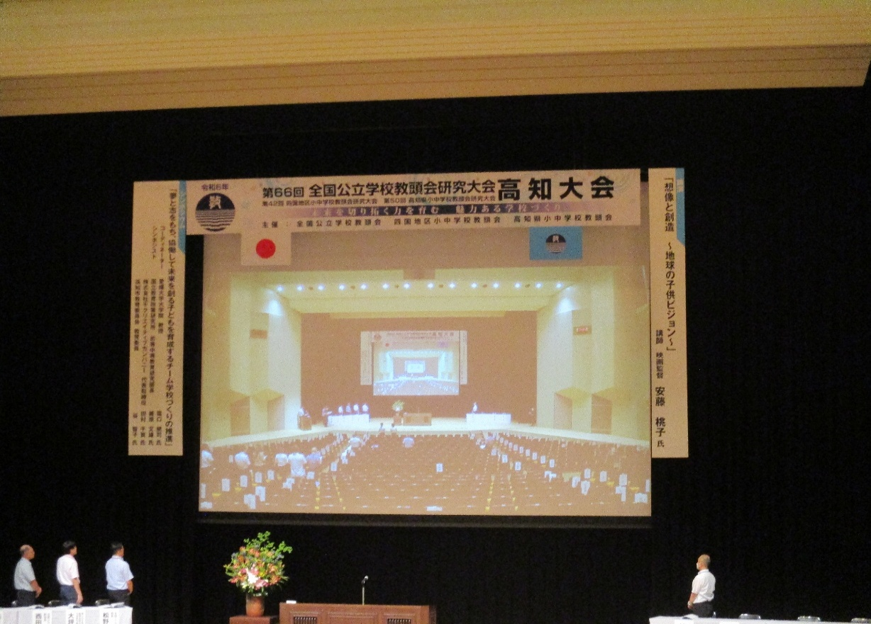

【全体会】自立式看板（水戸市民会館：入口）
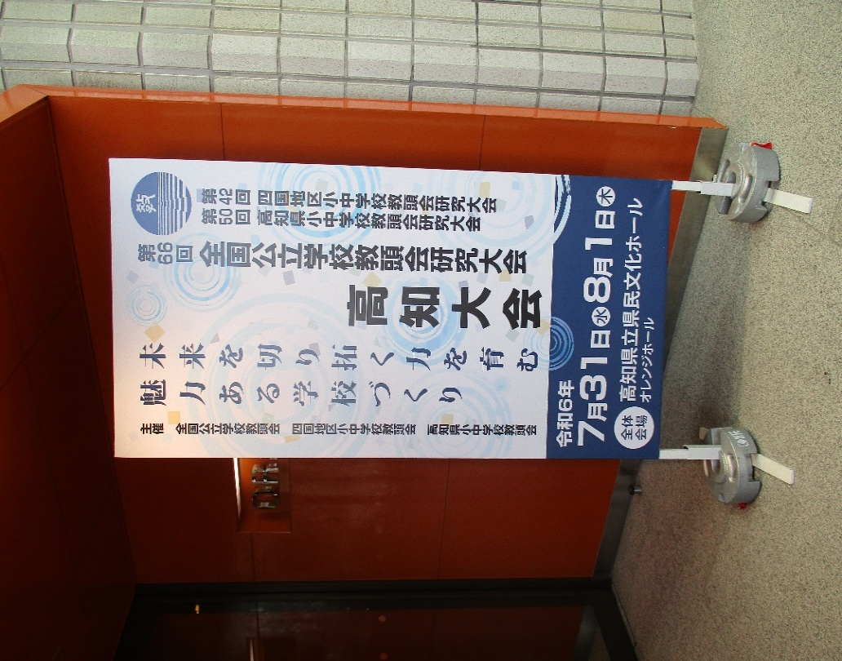

【全体会】自立式座席図（水戸市民会館：グロービスホール）
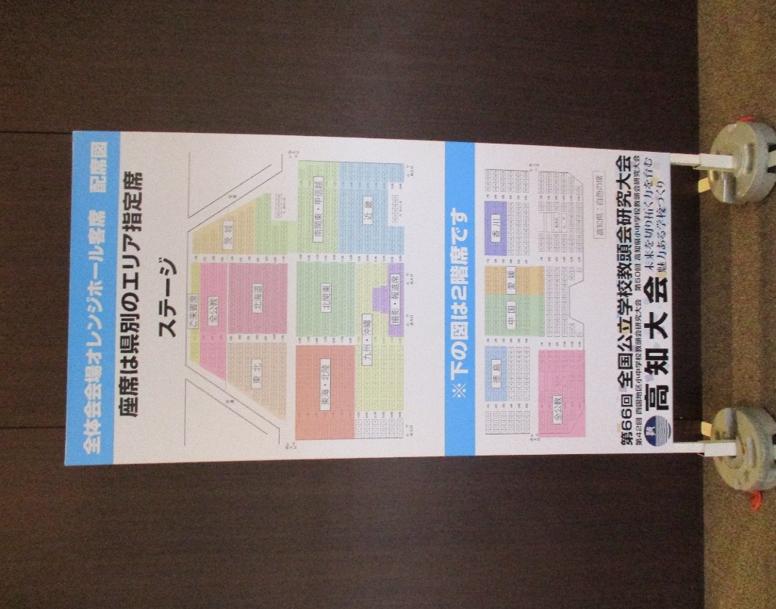

【分科会】自立式看板（６施設：入口）

【分科会】受付看板（１０分科会：受付）
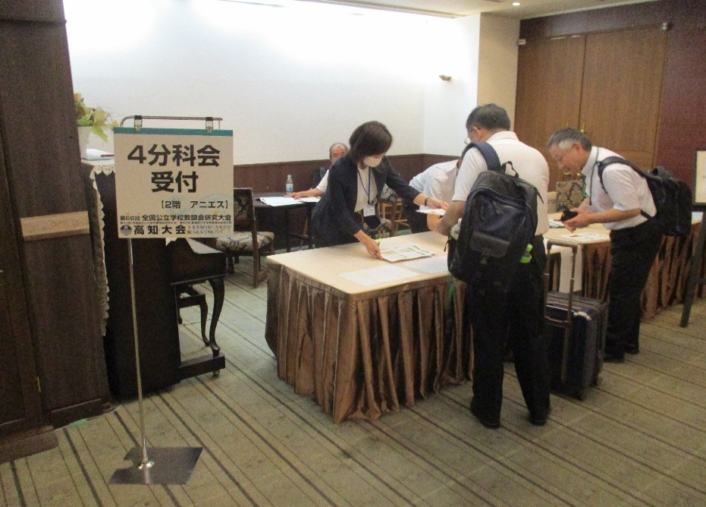

【歓迎】立て看板（水戸駅 または 水戸市民会館付近）

自立式看板
＜施設入口＞ |  | W900×H1800
第 回 全国公立学校教頭会研究大会
第 回 全国公立学校教頭会研究大会
６7
６7

第 回関東甲信越地区公立学校教頭会研究大会茨城大会
第 回茨城県小中学校教頭会研究大会水戸大会
６６
６６
第 回関東甲信越地区公立学校教頭会研究大会茨城大会
第 回茨城県小中学校教頭会研究大会水戸大会
６６
６６
令和 年 月 日（木）・ 月 日（金）
令和 年 月 日（木）・ 月 日（金）
7
7
7
7
茨城大会
茨城大会
３１
３１

８
８

１
１

全体会場
グロービスホール
第３分科会場
２階：瑠璃の間
７月３１日（木） 水戸市民会館
８月１日（金） 水戸京成ホテル

第 回 全国公立学校教頭会研究大会
６7
＜会場内＞ | W450×H1500
第 回 全国公立学校教頭会研究大会 茨城大会会
６7
第 回関東甲信越地区公立学校教頭会研究大会茨城大会
第 回茨城県小中学校教頭会研究大会水戸大会
６６
６６
第 回関東甲信越地区公立学校教頭会研究大会茨城大会
第 回茨城県小中学校教頭会研究大会水戸大会
令和 年 月 日（木）・ 月 日（金）
６６
６６
7
【第１Ａ分科会】
7
３１
茨城大会

８
１

第４分科会場
１階：ガーデンルーム
第５Ａ分科会場
2階：プラザボールルームE側
第５Ｂ分科会場
2階：プラザボールルームW側
８月１日（金） 水戸プラザホテル

ステージ看板
＜開会行事＞ ステージ配置図 |  |  | 国旗：1200×1800（校長会所有）

第６７回 全国公立学校教頭会研究大会 茨城大会
 | 国旗 |  |  | 全公教旗

第６６回関東甲信越地区公立学校教頭会研究大会茨城大会 第６６回茨城県小中学校教頭会研究大会水戸大会
「郷土を愛し 協働して未来にはばたく人財を育む 活力ある学校づくりの推進」
シンポジウム
記念講演
コーディネーター
シンポジスト
ー忘れないで あのときめき 一人じゃない もう一度空へー
「仲間とともに未来へはばたく人財育成のために」
 |  | スクリーン

水戸ホーリーホック 取締役ＧＭ
株式会社結城麦酒 代表取締役
放送大学 准教授
学校法人常磐大学理事・常磐大学特任教授

講師 アーティスト 石井 竜也 氏

西村 卓朗 氏
塚越 敏典 氏
小林 祐紀 氏
富田 敬子 氏

